Bezugsquellen
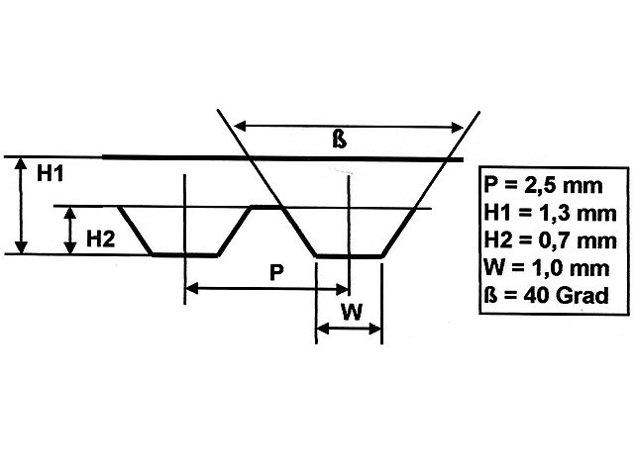
Zahnriemenscheiben T 2,5 |  |  | http://www.modellbauershop.de/antrieb/zahnriemenscheiben-teilung-t-25.php
Zahnriemen Teilung 2,5 |  |  | http://www.modellbauershop.de/antrieb/zahnriemen-fuer-teilung-25.php
 |  |  | http://www.cncshop.at/index.php?k=798

Stepper
Schrittmotoren |  |  | http://de.nanotec.com/produkte/153-schrittmotoren/
Präzisionsplanetengetriebe |  |  | http://de.nanotec.com/produkte/188-gple40-praezisionsplanetengetriebe/

Stepper Treiber | 3,5A |  | http://www.amazon.de/SainSmart-Schrittmotor-Steuerung-DC12-24V-TB6560/dp/B0090XB7AK/ref=pd_sim_23_4?ie=UTF8&dpID=51yn2226D0L&dpSrc=sims&preST=_AC_UL160_SR160%2C160_&refRID=0DF9XPFQYD42K1G359X4
Stepper Treiber | 3A |  | http://www.amazon.de/TB6560-Router-Schrittmotor-Steuerung-Stepper/dp/B00JRWXI38/ref=sr_1_2?ie=UTF8&qid=1457016545&sr=8-2&keywords=stepper+driver

3D Drucker Zortrax M200 |  |  | http://www.3dmensionals.de/3d-drucker-zortrax-m200-single-extruder-fertig-vormontiert

Kugellager |  |  | http://www.kugellager-express.de/rillenkugellager-6818-61818-90x115x13-mm.html
 |  |  | http://www.kugellager-express.de/rillenkugellager-6817-61817-85x110x13-mm.html
 |  |  | http://www.kugellager-express.de/rillenkugellager-6816-61816-80x100x10-mm.html
 |  |  | http://www.kugellager-express.de/rillenkugellager-6805-61805-25x37x7-mm.html
 |  |  | http://www.kugellager-express.de/rillenkugellager-6807-61807-35x47x7-mm.html
 |  |  | http://www.kugellager-express.de/rillenkugellager-6804-61804-20x32x7-mm.html

Rotary Encoder | AS5048 | Eval Board | http://www.mouser.de/ProductDetail/ams/AS5048B-TS_EK_AB/?qs=sGAEpiMZZMvc81WFyF5EdoQL2wnmmwE79zX4h9RmJyQ%3d
 |  | Op Manual | http://www.mouser.com/ds/2/588/AS5048-EK-AB_Operation-Manual_Rev.1.3-820438.pdf
 |  | Arduino lib | https://github.com/sosandroid/AMS_AS5048B

Rotary Encoder
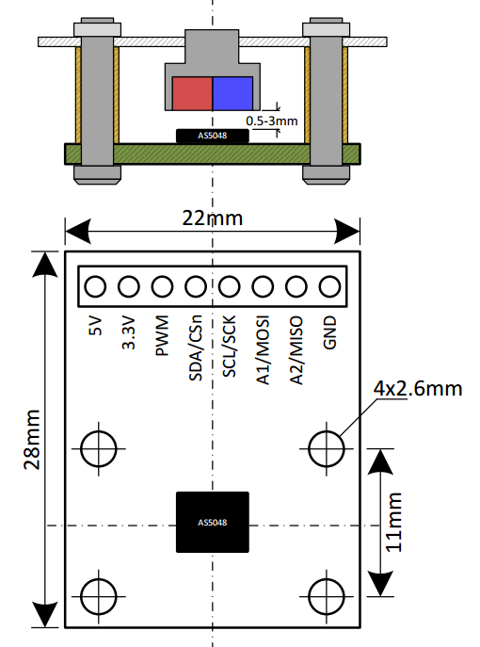
Eval Board | AS5048

Bezugsquelle
http://www.mouser.de/ProductDetail/ams/AS5048B-TS_EK_AB/?qs=sGAEpiMZZMvc81WFyF5EdoQL2wnmmwE79zX4h9RmJyQ%3d

Operational Manual
http://www.mouser.com/ds/2/588/AS5048-EK-AB_Operation-Manual_Rev.1.3-820438.pdf

Arduino lib
https://github.com/sosandroid/AMS_AS5048B

